상품제안서
라인 리갈패드 A5 박인쇄 | 상품코드: S25114

 |  |  |  |  |  |  | 02-713-8555 | www.synergygift.co.kr
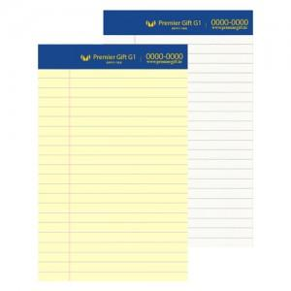

【상세/제작정보】

【인쇄/포장옵션】 | 금박, 은박 / OPP(비닐)

【공급단가】 | 수량 | 100~ | 300~ | 1,000~ | 3,000~ | 10,000~
*VAT별도 | 노랑 | 1,180원 | 1,000원 | 730원 | 680원 | 660원
 | 백색 | 1,340원 | 1,150원 | 880원 | 830원 | 810원

【상품 URL】 | https://www.synergygift.co.kr:443/src/goods_detail.php?gdno=25114

